关系图
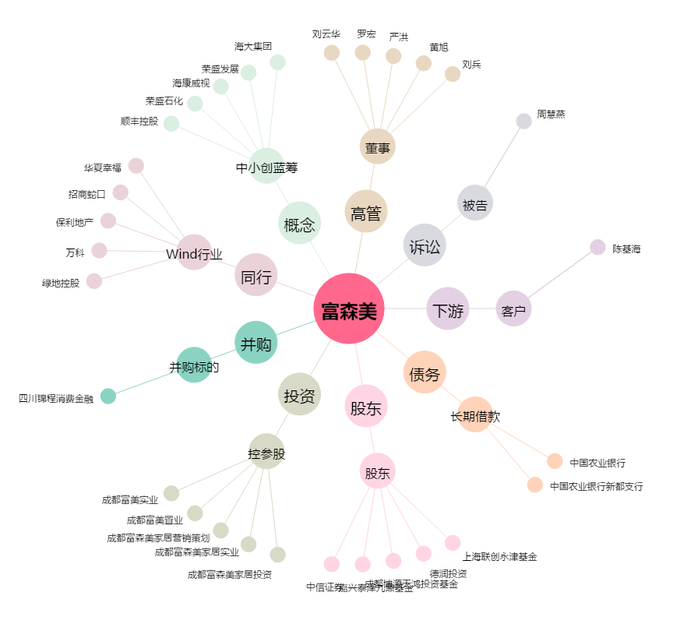
富森美[002818.SZ] - 关系概览图

